Themen und Motive
https://de.wikipedia.org/wiki/Bed%C3%BCrfnis#cite_note-40

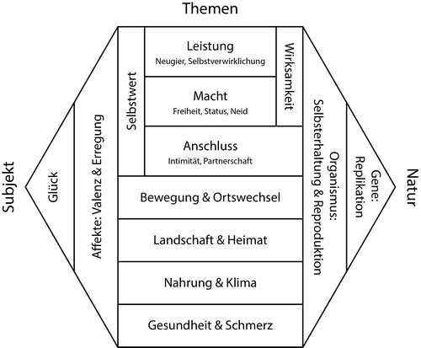

https://de.wikipedia.org/wiki/Bed%C3%BCrfnis#/media/Datei:Hexagon-Modell_menschlicher_Interessen.png

